WR
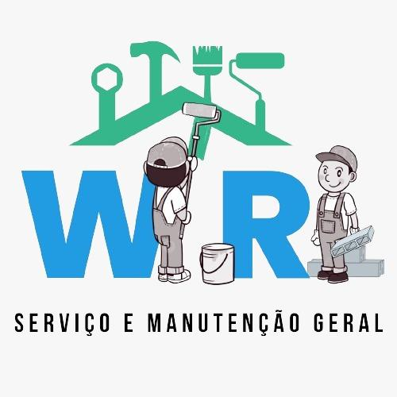

CNPJ nº 53.758.427/0001-10 Rua: Carivaldina Barbosa Lima, 106 Jardim Ester Yolanda Fone: (11) 95021-0569 - Rafael - (11) 95970-4707 - Wellington E-mail: servicomanutencaow7@gmail.com

Cliente | Presidente da Diretoria Executiva da APM do Cieja Professora Rose Mary Frasson
Endereço | R. Jitauna, 30 - Maracana
Responsável | Michele
Telefone | (11) 2953-0525

Material
Item | Descrição | Qtd | Valor unitário | Valor
1
2
3
4
5
6
7
8
9
10
11
12
13
14
15
16
17
18
19
20
21
22
23
24
25
26
27
28
29
30
31
32

 | Valor total

São Paulo, 20 de maio de 2026

Validade da proposta: 60 dias
Condições de pagamento: À vista

____________________
Wellington Silva

